Perhitungan
Program Perhitungan Bangkitan Debu Jatuh (DF) dan Total Suspended Particulate (TSP)

© Prof. Dr. Ir. Arief Sabdo Yuwono, M.Sc dan Elsy Gustika Buana
Email: arief.sabdo.yuwono66@gmail.com
Departemen Teknik Sipil dan Lingkungan - IPB, Bogor

Petunjuk:
1. Pilihlah jenis tanah pada sel yang berwarna KUNING
2. Isilah angka pada sel-sel yang berwarna BIRU
3. Klik tombol DF untuk menghitung kuantitas bangkitan debu jatuh dan klik tombol TSP untuk menghitung kuantitas bangkitan TSP

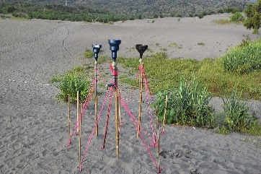
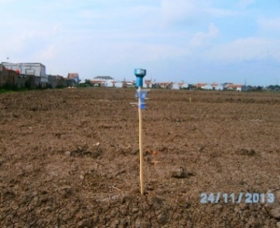
Parameter | Simbol | Kuantitas | Satuan
Jenis Tanah | T
Kecepatan Angin | U |  | m/detik
Kadar Air Tanah | M |  | %
Tutupan Lahan | L |  | %
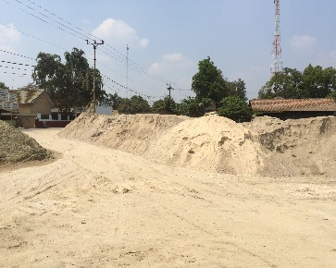
Perhitungan:
Dustfall |  |  | ton/km²/bulan

Total Suspended Particulate |  |  | µg/Nm³

Baku mutu debu jatuh (pemukiman) * |  |  |  | 10 | ton/km2/bulan
Baku mutu debu jatuh (industri) * |  |  |  | 20 | ton/km2/bulan

Baku mutu TSP (waktu pengukuran 24 jam) * |  |  |  | 230 | µg/Nm³
Baku mutu TSP (waktu pengukuran 1 jam) * |  |  |  | 90 | µg/Nm³
* Peraturan Pemerintah No. 41 Tahun 1999 tentang Pengendalian Pencemaran Udara

Contoh Perhitungan
Data Perhitungan Bangkitan Debu Jatuh dan TSP |  |  | Perbedaan Bangkitan Debu Jatuh sesuai dengan Jenis Tanah |  |  | Perbedaan Bangkitan TSP sesuai dengan Jenis Tanah

Kecepatan Angin | Kadar Air Tanah | Tutupan Lahan | No. | Jenis Tanah | Debu Jatuh | No. | Jenis Tanah | TSP
0.7 | 25.7 | 2.3 |  |  | (ton/km²/bulan) |  |  | ( µg/Nm³)
0.4 | 24 | 2.3 | 1 | Aluvial | 10 | 1 | Aluvial | 185
0.3 | 33.4 | 2.3 | 2 | Andosol | 5 | 2 | Andosol | 108
0.7 | 33.1 | 2.3 | 3 | Grumosol | 11 | 3 | Grumosol | 144
0.4 | 20.8 | 2.3 | 4 | Latosol | 7 | 4 | Latosol | 133
0.5 | 31.1 | 2.3 | 5 | Mediteran | 4 | 5 | Mediteran | 90
0.3 | 22.4 | 2.3 | 6 | Regosol | 35 | 6 | Regosol | 96
0.9 | 23.9 | 2.3 | 7 | Podsolik Merah Kuning | 18 | 7 | Podsolik Merah Kuning | 44
0.7 | 33.1 | 2.3 | 8 | Kompleks Mediteran Merah Kuning dan Grumosol | 19 | 8 | Kompleks Mediteran Merah Kuning dan Grumosol | 65
1.6 | 19.3 | 2.3 | 9 | Kompleks Podsolik Merah Kuning Latosol Litosol | 14 | 9 | Kompleks Podsolik Merah Kuning Latosol Litosol | 85
Rata-Rata
Debu Jatuh
0.65 | 26.68 | 2.3
TSP

